Integrales
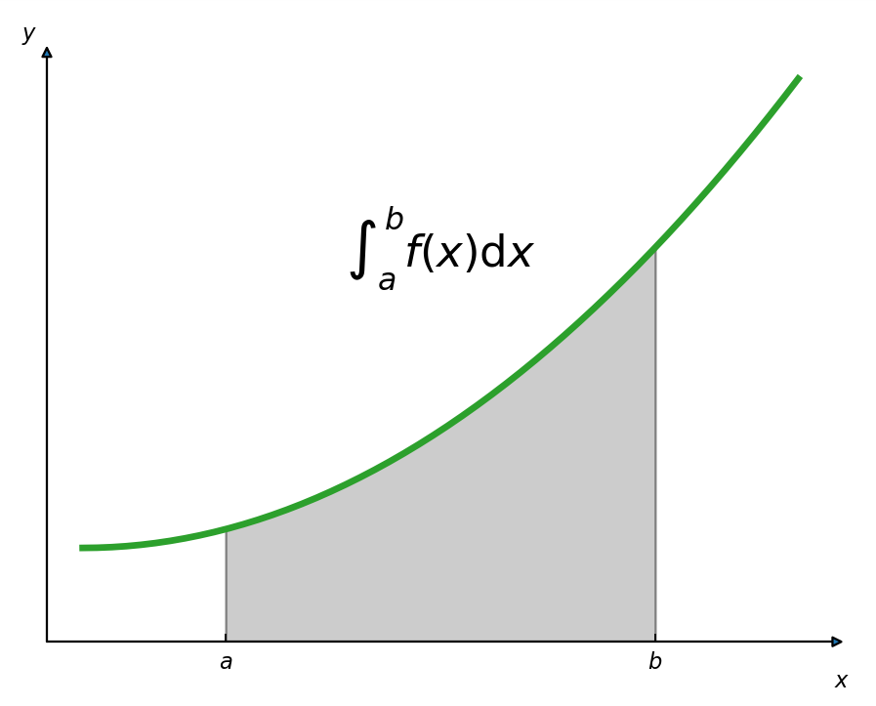
Integral
Una función $F$ se denomina antiderivada de la función $f$ en un intervalo $I$ si $F^{′}\left(x\right)=f(x)$ para todo valor de $x$ en $I$.
$$Suma →Resta$$
$$Multiplicación →División$$
$$Potencia →Raíz$$
$$Derivada o diferenciación →Antiderivada o antidiferenciación$$
La antiderivación es el proceso mediante el cual se determina el conjunto de todas las antiderivadas de una función dada. El símbolo $∫$denota la operación de antiderivación.
$$\int{f\left(x\right)dx=F\left(x\right)+C}$$
Donde:
$$F^{′}\left(x\right)=f(x)$$
La expresión $F\left(x\right)+C$ se denomina antiderivada general.
Cuando se antideriva la derivada de una función, se obtiene esta última función más una constante arbitraria. La antiderivación se puede considerar como la operación para determinar el conjunto de todas las funciones que tienen una derivada dada.

$$F\left(x\right)+C$$
$$f\left(x\right)dx$$
Derivada
Integral

Ejemplos 1
Reglas básicas de integración:
$$\int{dx=x+C}$$
$$\int{adx=a\int{dx=}}ax+C$$
$$\int{af\left(x\right)dx=a\int{f\left(x\right)dx}}$$
$$\int{\left[f\left(x\right)±g(x)\right]dx=\int{f\left(x\right)dx±\int{g\left(x\right)dx}}}$$
$$\int{\left[c_{1}f_{1}\left(x\right)±c_{2}f_{2}\left(x\right)±…±c_{n}f_{n}\left(x\right)\right]dx=c_{1}\int{f_{1}\left(x\right)dx±c_{2}\int{f_{2}(x)}dx±…±c_{n}\int{f_{n}\left(x\right)dx}}}$$
$$\int{x^{n}}dx=\frac{x^{n+1}}{n+1}+C con n racional y ≠−1$$

$$\int{x^{2}}dx=\frac{x^{2+1}}{2+1}+C=\frac{x^{3}}{3}+C$$
$$\int{π}dx=π\int{dx=πx+C}$$
$$\int{\frac{dx}{6}}=\int{\frac{1}{6}dx=\frac{1}{6}\int{dx=\frac{1}{6}x+C}}$$

$$f\left(x\right)=\frac{x^{3}}{3}+C=\frac{1}{3}x^{3}+C$$
$$f\left(x\right)=πx+C$$

$$f′\left(x\right)=π$$

$$f^{′}\left(x\right)=\frac{1}{3}3\left(x^{2}\right)=x^{2}$$

$$\int{(3x+5)}dx=\int{3xdx+\int{5}dx=3\int{xdx+5\int{dx}}}$$

$$\int{\frac{1}{x^{2}}}dx=\int{x^{−2}dx=\frac{x^{−2+1}}{−2+1}+C=}\frac{x^{−1}}{−1}+C=−\frac{1}{x}+C$$
$$\int{\sqrt[3]{x}}dx=\int{x^{1/3}dx}=\frac{x^{\frac{1}{3}+1}}{\frac{1}{3}+1}+C=\frac{x^{\frac{4}{3}}}{\frac{4}{3}}+C=\frac{3}{4}x^{\frac{4}{3}}+C=\frac{3}{4}\sqrt[3]{x^{4}}+C$$
$$=3\frac{x^{2}}{2}+5x+C$$

$$\int{\frac{8x^{3}−4x^{2}−3x}{6x}}dx=\int{\left(\frac{{8x}^{3}}{6x}−\frac{{4x}^{2}}{6x}−\frac{3x}{6x}\right)dx=\int{\left(\frac{4x^{2}}{3}−\frac{2x}{3}−\frac{1}{2}\right)dx}}$$

$$\int{\sqrt{x}(x+\frac{1}{x})}dx=\int{x^{\frac{1}{2}}\left(x+\frac{1}{x}\right)dx}$$

$$\int{(5x^{4}−{8x}^{3}+{9x}^{2}−2x+7)}dx=\int{5x^{4}dx−\int{8x^{3}dx+\int{9x^{2}dx−\int{2xdx+\int{7dx}}}}}$$
$$=\int{\frac{{4x}^{2}}{3}dx−\int{\frac{2x}{3}dx−\int{\frac{1}{2}dx}}}$$

$$=\int{\left(x^{\frac{3}{2}}+\frac{x^{\frac{1}{2}}}{x}\right)dx=\int{\left(x^{3/2}+x^{{−1}/2}\right)dx}}$$
$$=5\int{x^{4}dx−8\int{x^{3}dx+9\int{x^{2}dx−2\int{xdx+7\int{dx}}}}}$$
$$=\frac{4}{3}\int{x^{2}dx−\frac{2}{3}\int{xdx−\frac{1}{2}\int{dx}}}$$

$$=5\frac{x^{5}}{5}+C_{1}−8\frac{x^{4}}{4}+C_{2}+9\frac{x^{3}}{3}+C_{3}−2\frac{x^{2}}{2}+C_{4}+7x+C_{5}$$
$$=\int{x^{3/2}dx+\int{x^{{−1}/2}dx}}$$
$$=\frac{4}{3}∗\frac{x^{3}}{3}−\frac{2}{3}∗\frac{x^{2}}{2}−\frac{1}{2}x+C$$

$$=5\frac{x^{5}}{5}−8\frac{x^{4}}{4}+9\frac{x^{3}}{3}−2\frac{x^{2}}{2}+7x+C=x^{5}−2x^{4}+3x^{3}−x^{2}+7x+C$$
$$=\frac{x^{5/2}}{\frac{5}{2}}+\frac{x^{1/2}}{\frac{1}{2}}+C=\frac{2}{5}\sqrt{x^{5}}+2\sqrt{x}+C$$
$$=\frac{4x^{3}}{9}−\frac{{2x}^{2}}{6}−\frac{x}{2}+C$$

$${f\left(x\right)=x}^{5}−2x^{4}+3x^{3}−x^{2}+7x+C$$

$${f′\left(x\right)=5x}^{4}−8x^{3}+9x^{2}−2x+7$$

Derivada para el producto
$$h\left(x\right)=f\left(x\right)∗g(x)$$
$$h′\left(x\right)=f\left(x\right)g^{′}\left(x\right)+g\left(x\right)f′(x)$$

Aplicaciones
La función de costo marginal de una compañí, $C′$, está determinada como se define a continuación:
$$C^{′}\left(x\right)={4x}^{{−1}/2}+1$$
$C\left(x\right)$ pesos es el costo total de producción de $x$ unidades cuando se producen no más de 25 unidades del producto. Por experiencia, se sabe que el costo de producir 4 unidades es de $50, determina: a) la función de costo total y b) el costo de producción de 15 unidades.

$$C\left(x\right)=8\sqrt{x}+x+C$$
$$\int{\left(4x^{−\frac{1}{2}}+1\right)dx}$$

$$50=8\sqrt{4}+4+C$$

$$\int{{4x}^{−1/2}dx+\int{1dx}}$$
50$=16+4+C$

$$4\int{x^{−1/2}dx+\int{dx}}$$
50$=20+C$

50$−20=C$

$$4∗\frac{x^{1/2}}{\frac{1}{2}}+x+C$$
$$30=C$$

$$a) C\left(x\right)=8\sqrt{x}+x+30$$
$$4∗2∗x^{1/2}+x+C$$

$$b) C\left(15\right)=8\sqrt{15}+15+30=$$
$$C\left(x\right)=8\sqrt{x}+x+C$$
75.98

En cierta compañía estatal, la función de costo marginal esta dada por:
$$C^{′}\left(x\right)={3x}^{2}+8x+4$$
Los costos fijos son de 6 UM. Determina: a) la función de costo total y b) ¿Cuál es el costo total de producir 10 unidades?

